상품제안서
스타벅스 텀블러 리유저블 핫컵 콜드컵 그란데 비아커피 선물세트 | 상품코드: F24505

 |  |  |  |  |  |  | 02-412-0044 | www.easy1.co.kr
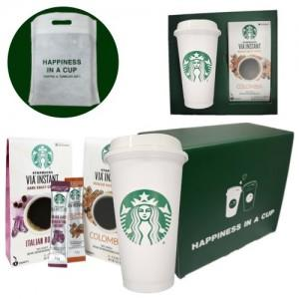

【상세/제작정보】

【인쇄/포장옵션】 | 레이저 / 포장불가능

【공급단가】 | 수량 | 50~ | 100~ | 300~ | 500~ | 1,000~
*VAT별도 | 단가 | 22,500원 | 22,200원 | 21,500원 | 21,000원 | 20,700원

【상품 URL】 | http://www.easy1.co.kr/src/goods_detail.php?gdno=24505

